Mobile
Điểm Danh bắt đầu
Thời gian điểm Danh
Thời gian điểm Danh

8:00
17:00

Điểm Danh kết thúc

Nhấp thêm lần nữa hiển thị dialog xác nhận là ' Bạn đã điểm danh dữ liệu sẽ ghi đè? Bạn có đồng ý?
Báo cáo lắp đặt POSM
Nhấp thêm lần nữa hiển thị dialog xác nhận là ' Bạn đã điểm danh dữ liệu sẽ ghi đè? Bạn có đồng ý?

Danh sách cửa hàng thực hiện

Danh sách cửa hàng chưa Submit

1. Trường hợp: Cửa hàng chỉ định => Load thông tin cửa hàng By Code
2. Trường hợp Cửa hàng ngoài chỉ định (Cửa hàng mới) => Cho nhập TEXT (Mã-Tên Cửa HÀng; Số nhà; Tên đường; Quận/Huyện; Phường Xã; Tỉnh/Thành Phố)

Cửa hàng
Ngày 10/12/2018
Cửa hàng: CH001-Đại lý Minh Thành
CH99999

Cửa hàng: CH001-Đại lý Minh Thành
Số nhà
Cửa hàng: CH001-Đại lý Minh Thành
Cửa hàng: CH001-Đại lý Minh Thành
Tên Đường

Ngày 10/12/2018
Quận/ Huyện
Cửa hàng: CH001-Đại lý Minh Thành
Tự lấy theo CH001-Đại Lý Minh Thành

Cửa hàng: CH001-Đại lý Minh Thành
Phường/Xã
Cửa hàng: CH001-Đại lý Minh Thành
Tỉnh/Thành Phố
Cửa hàng: CH001-Đại lý Minh Thành
Kinh độ: 11111111, Vĩ độ: 3333333
Ngày 10/12/2018
Hình ảnh địa chỉ
Tọa độ lấy từ Diveice
Cửa hàng: CH001-Đại lý Minh Thành
Hình ảnh (max 2 tấm)
Camera
Cửa hàng: CH001-Đại lý Minh Thành

Cửa hàng: CH001-Đại lý Minh Thành
Cửa hàng: CH001-Đại lý Minh Thành
Hình ảnh POST
Save data Local Device
Chọn loại POSM

POSM Loại 1

Ảnh 1
Ảnh 2
Ảnh 3

+

Ngày 10/12/2018
Dữ liệu sẽ gửi về trung tâm bạn có đồng ý không?

Cửa hàng: CH001-Đại lý Minh Thành
Cửa hàng: CH001-Đại lý Minh Thành

Cửa hàng: CH001-Đại lý Minh Thành

Cửa hàng: CH001-Đại lý Minh Thành

Ngày 10/12/2018
Cửa hàng: CH001-Đại lý Minh Thành

Cửa hàng: CH001-Đại lý Minh Thành
Cửa hàng: CH001-Đại lý Minh Thành
Luuw
Cửa hàng: CH001-Đại lý Minh Thành

Ngày 10/12/2018
Process in server
Cửa hàng: CH001-Đại lý Minh Thành
CH63123-01/01/2018 3:20:20PM
Cửa hàng: CH001-Đại lý Minh Thành


Cửa hàng: CH001-Đại lý Minh Thành
Cửa hàng: CH001-Đại lý Minh Thành

POSM Loại 2
Ảnh selfie
Gửi

Chụp

Admin_Employee
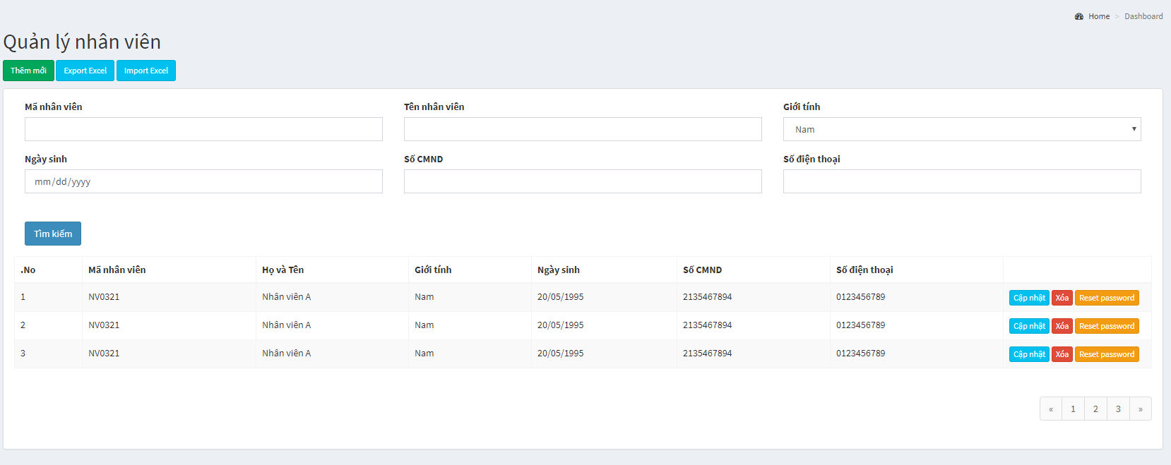

Người quản lý

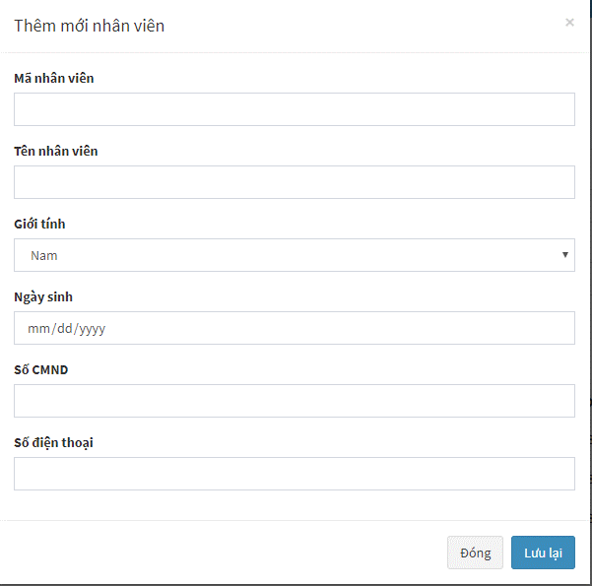
Tên Đăng nhập

Người quản lý

Admin_Store
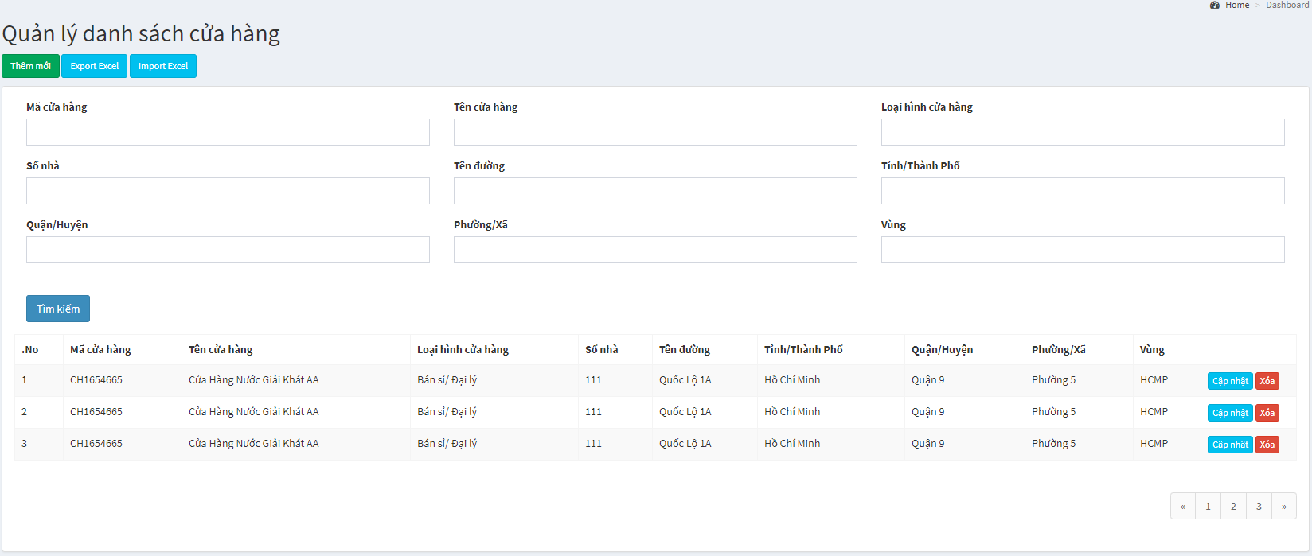

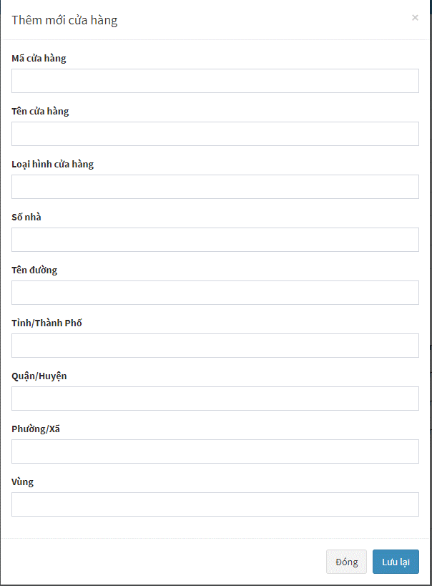

Admin_HinhAnh
Xuất báo cáo
Xuất danh sách cửa hàng : Trạng thái (Đã đi || Chưa đi)

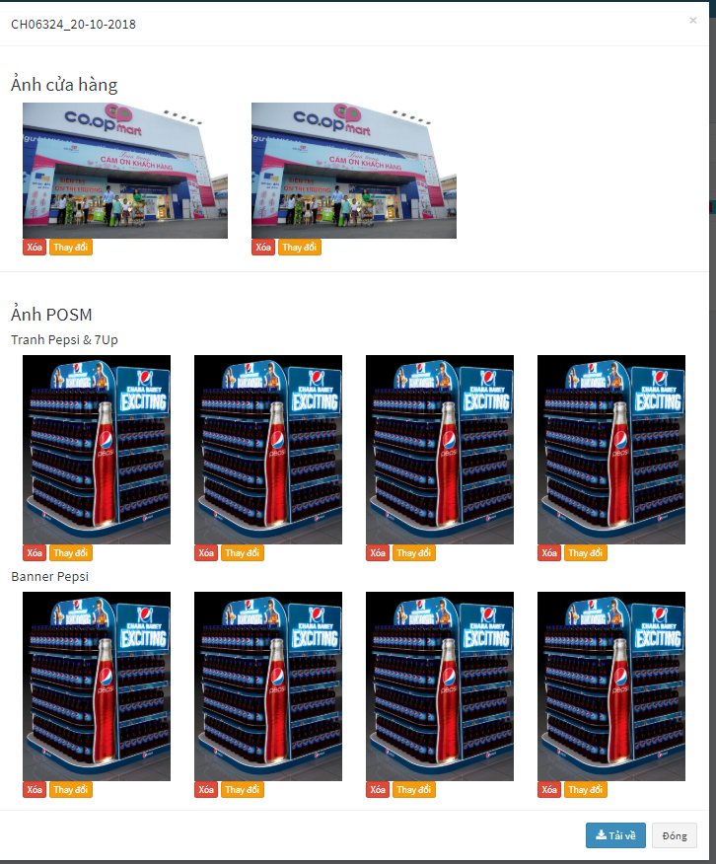
Xuất danh sách cửa hàng
 |  |  |  | CH06324
 |  |  |  |  | Ảnh cửa hàng
 |  |  |  |  |  | hinh1 | hinh 2
Thông tin cửa hàng sbvp cung cấp
Ảnh Chấm công
Trạng thái
Mã cửa hàng
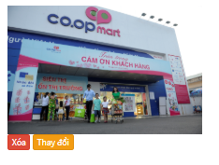
 |  |  |  | Ảnh chấm công
 |  |  |  |  |  | hinh cham cong
Không thành công - (StoreStatus = 0)
Thành công - (StoreStatus = 1)
Tên cửa hàng

Loại hình cửa hàng
Tỉnh/Thành
Hình tổng quan
Hình địa chỉ
Hình Chấm công
 |  |  |  | Anh POSM
 |  |  |  |  | Tranh Pepsi7up
 |  |  |  |  |  | …..

Quận/Huyện
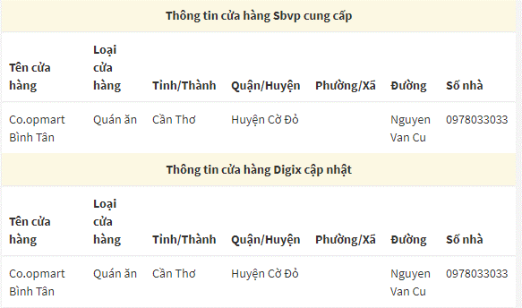
Phường/Xã
- 2
Số nhà
400x600

Tên đường

Thông tin cửa hàng Digix cập nhật

Mã cửa hàng
Hình tranh
Pepsi&7Up
Hình tranh
Pepsi&7Up
Hình tranh
Pepsi&7Up
Hình tranh
Pepsi&7Up
Tên cửa hàng
- 1
Loại hình cửa hàng
Tỉnh/Thành

Quận/Huyện
Phường/Xã
 |  | Thông Tin POSM | 1. Filter theo Cửa Hàng
 |  |  | 2. Download Hình Báo Cáo, không chia theo folder, change filename theo loại POSM
# | Loại POSM | Số Lượng | 3. Thêm số điện thoại cửa hàng
Số nhà
1 | Tranh Pepsi & 7Up | 5 | 4. Vali nhập hình cửa hàng

Tên đường
Hình ký PXN
Hình PXN đầy đủ
Hình SPVB
2 | Sticker Pepsi | 1
Không thành công

Thêm mới

Thông tin cửa hàng
Ảnh cửa hàng
Mã cửa hàng

Tên cửa hàng
Loại hình cửa hàng

Tỉnh/Thành
Hình tổng quan
Hình địa chỉ

Quận/Huyện
Ảnh chấm công

Phường/Xã

Số nhà
Hình Chấm công
Tên đường
Ảnh POSM

2
Tranh Pepsi & 7Up
Thông tin cửa hàng Digix cập nhật
Thêm Ảnh
Mã cửa hàng

Tên cửa hàng
Sticker 7Up
2
Loại hình cửa hàng
Sticker
Hình ký PXN
Hình PXN đầy đủ
Hình SPVB
Thêm Ảnh
Tỉnh/Thành

Quận/Huyện
Sticker Pepsi
2
Phường/Xã

Số nhà
Hình ký PXN
Hình PXN đầy đủ
Hình SPVB
Thêm Ảnh

Tên đường
Banner Pepsi
2

Hình ký PXN
Hình PXN đầy đủ
Hình SPVB
Thêm Ảnh

Banner 7Up Tết
2
Ký PXN
Ảnh SPVB
Hình ký PXN
Hình PXN đầy đủ
Hình SPVB
Thêm Ảnh
PXN đầy đủ

Banner Mirinda
2

Hình ký PXN
Hình PXN đầy đủ
Hình SPVB
Thêm Ảnh
Banner

2
Banner Twister

Hình ký PXN
Hình PXN đầy đủ
Hình SPVB
Thêm Ảnh

Banner Revive
2

Hình ký PXN
Hình PXN đầy đủ
Hình SPVB
Thêm Ảnh

Banner Oolong
2

Hình ký PXN
Hình PXN đầy đủ
Hình SPVB
Thêm Ảnh

Không thành công
Ký PXN
Ảnh SPVB
PXN đầy đủ
Thêm Ảnh

Mobile App
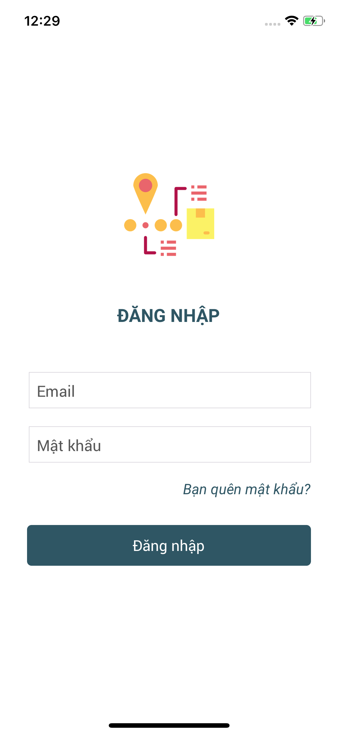

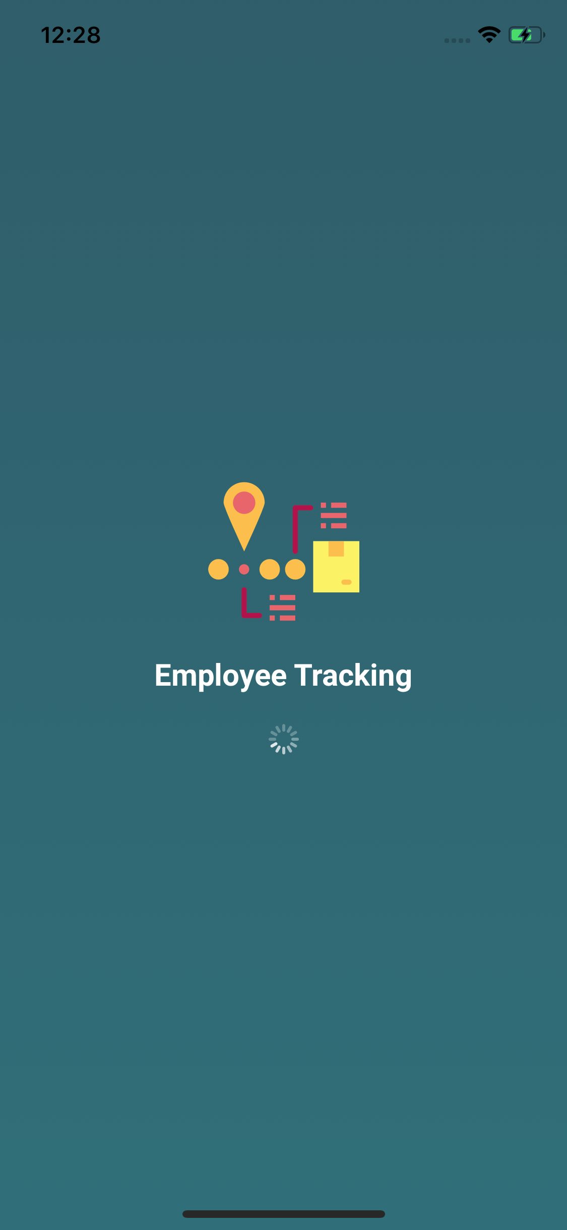

Responsive
- HasError:True/False
- Msg: "data"

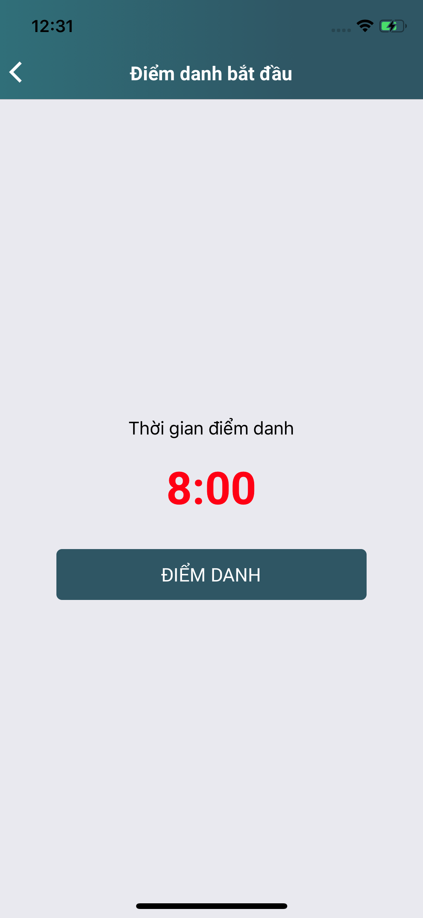
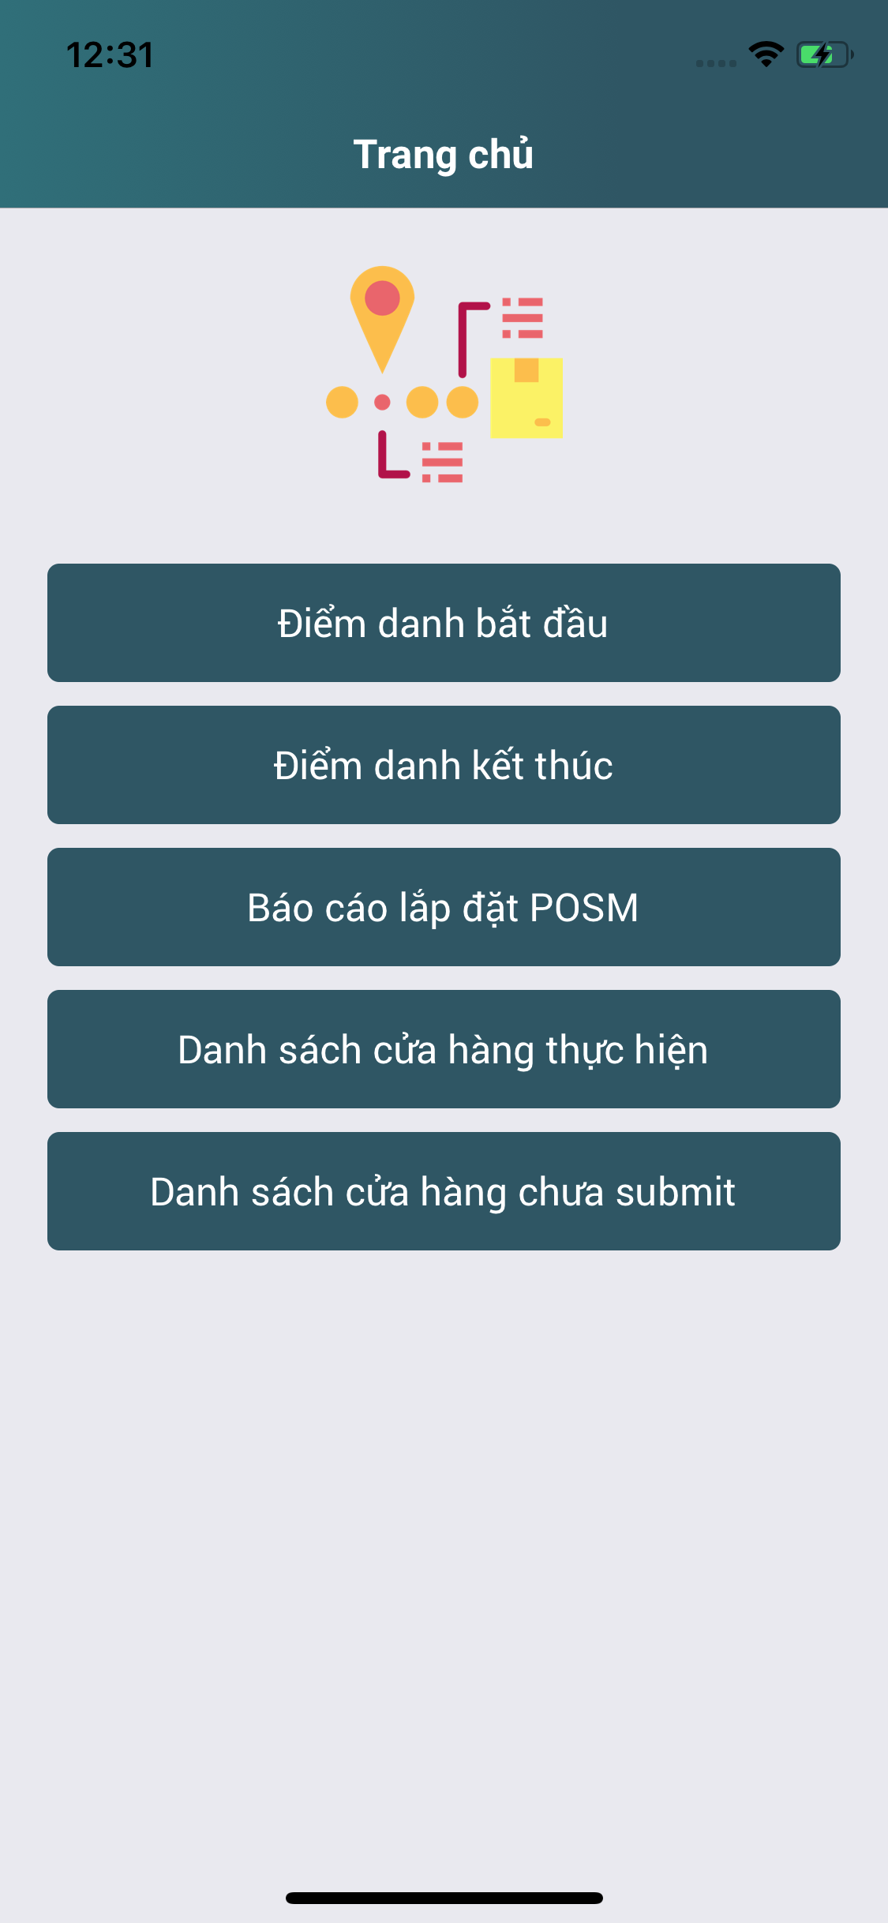
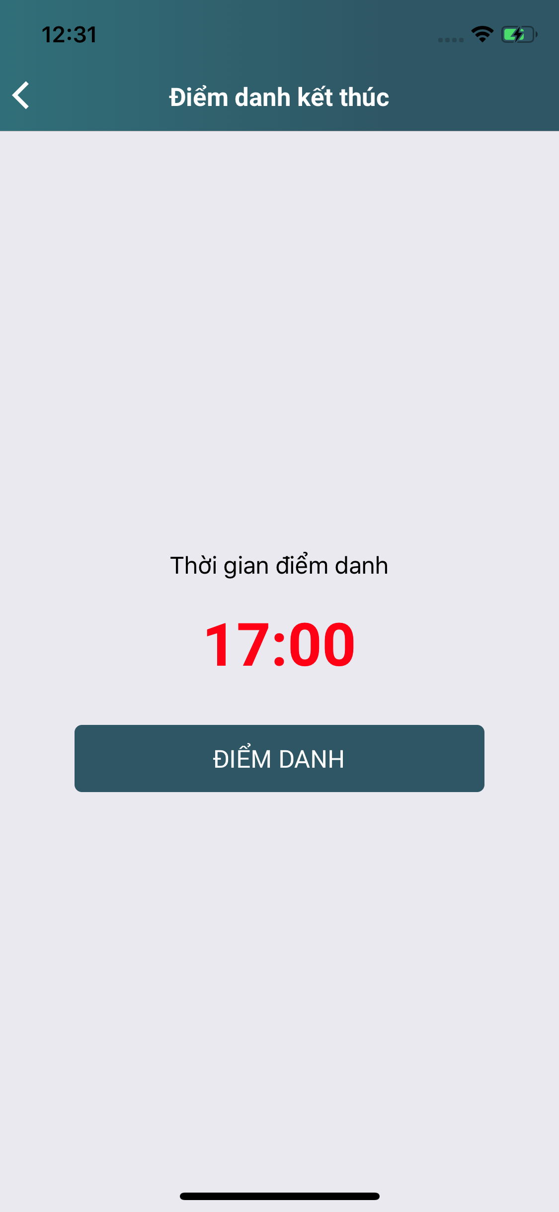

ko thánh

Responsive
- HasError:True/False
- Msg: "data"

Responsive
- HasError:True/False
- Msg: "data"

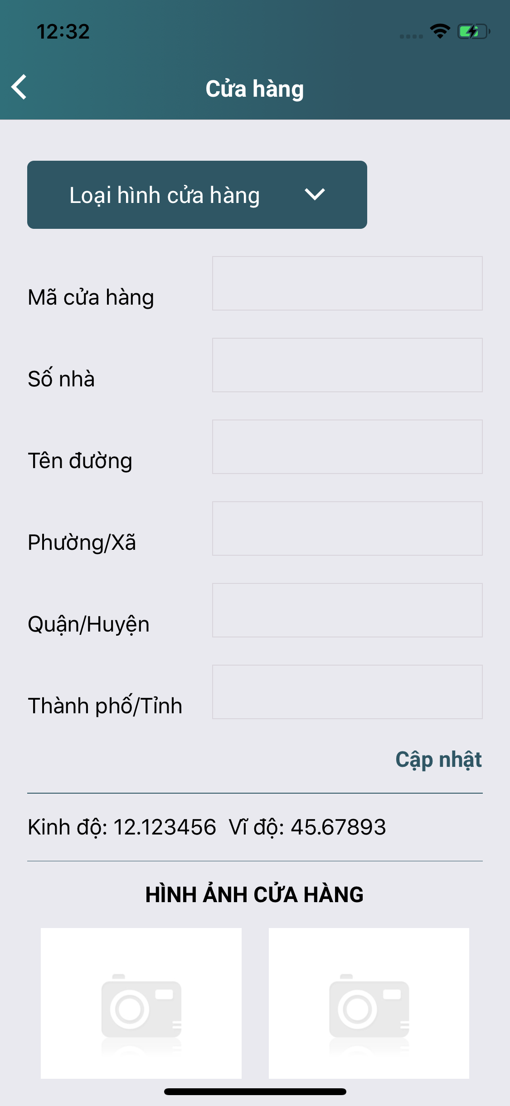

Kết quả báo cáo

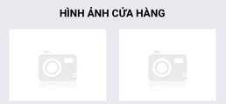
Tranh Pepsi & 7Up
1

Responsive
- HasError:True/False
- Msg: "data"
-Data:[]

Tải dữ liệu lên
Thêm Ảnh

Hình tổng quan
Hình địa chỉ

Thêm tên cửa hàng
1
Sticker 7Up
track.*

Ký PXN
PXN đầy đủ
Ảnh SPVB

Sửa thông tin cửa hàng
Thêm Ảnh

Sửa thông tin cửa hàng

Ghi chú

track.LNG,LAT

Không thành công

Code: DEFAULT - track_detail
Hoàn thành Báo Cáo

Chụp Ảnh Cửa Hàng
Chụp Ảnh POSM

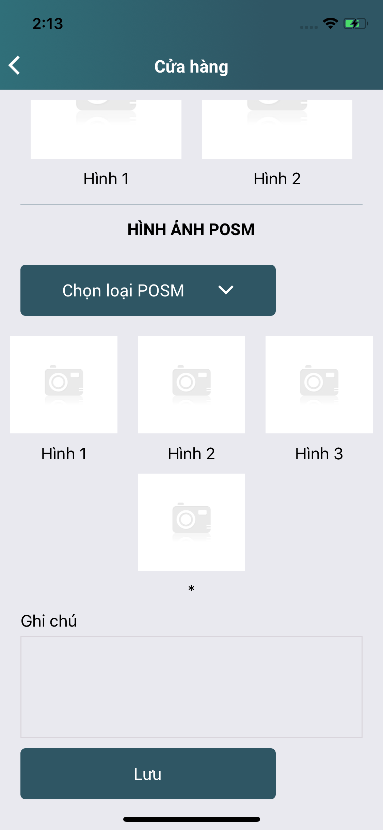

nếu checked

1
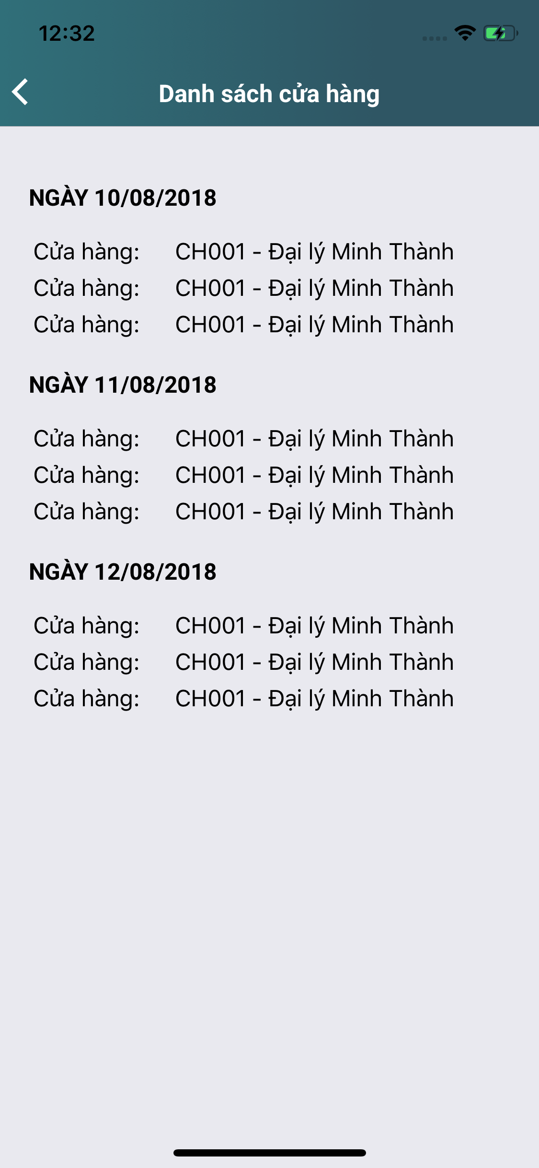
Tranh Pepsi & 7Up

Hình tổng quan
Hình địa chỉ

HÌNH KHÔNG THÀNH CÔNG



Thêm Ảnh

Sticker 7Up
1

Code: *** - track_detail
Thêm ảnh
HÌNH CHẤM CÔNG ĐẦU RA

Ký PXN
Ảnh SPVB
Thêm Ảnh
PXN đầy đủ

1
Banner

Ký PXN
PXN đầy đủ
Ảnh SPVB
Thêm Ảnh

Hiển thị 9 dòng loại POSM

Responsive
- HasError:True/False
- Msg: "data"
- Data:[]

Hoàn thành Báo Cáo

.......

Lưu Báo Cáo

Không thành công

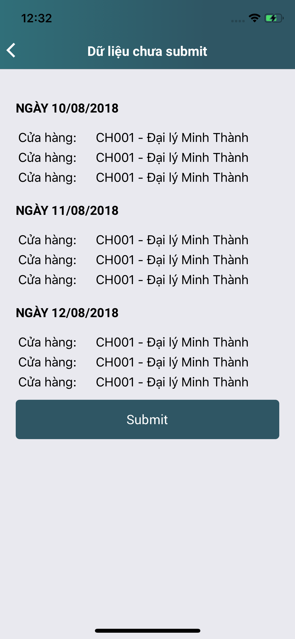

Thêm Ảnh

Responsive
- HasError:True/False
- Msg: "data"

